Max
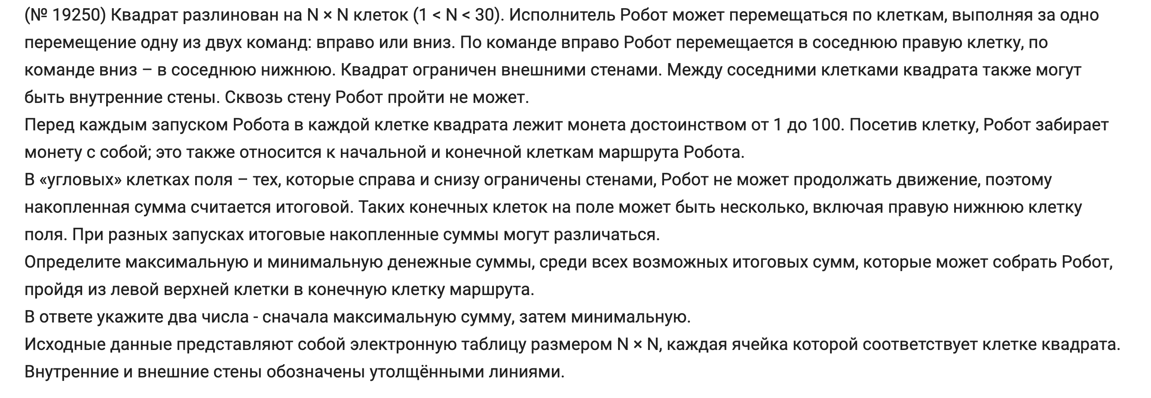
34 | 65 | 47 | 83 | 32 | 15 | 18 | 67 | 14 | 45 | 36 | 47 | 32 | 91 | 22 | 33 | 64 | 13 | 26 | 75
97 | 18 | 80 | 76 | 19 | 30 | 50 | 75 | 39 | 18 | 32 | 44 | 88 | 33 | 61 | 58 | 48 | 70 | 96 | 19
44 | 91 | 34 | 52 | 64 | 31 | 46 | 78 | 93 | 27 | 20 | 80 | 97 | 47 | 68 | 23 | 64 | 81 | 13 | 68
92 | 43 | 91 | 92 | 64 | 82 | 95 | 84 | 31 | 17 | 37 | 48 | 44 | 58 | 56 | 53 | 60 | 15 | 98 | 34
27 | 78 | 64 | 38 | 99 | 67 | 46 | 71 | 94 | 18 | 96 | 38 | 90 | 28 | 34 | 87 | 34 | 88 | 21 | 26
38 | 48 | 51 | 48 | 23 | 71 | 81 | 63 | 45 | 52 | 42 | 15 | 45 | 82 | 98 | 32 | 47 | 30 | 49 | 81
26 | 63 | 58 | 71 | 38 | 30 | 85 | 22 | 35 | 45 | 36 | 26 | 12 | 47 | 33 | 54 | 82 | 74 | 99 | 49
92 | 25 | 29 | 16 | 16 | 34 | 77 | 22 | 12 | 18 | 44 | 24 | 90 | 15 | 13 | 78 | 94 | 44 | 14 | 44
94 | 73 | 61 | 64 | 42 | 56 | 89 | 25 | 32 | 89 | 22 | 44 | 91 | 53 | 74 | 32 | 24 | 13 | 67 | 86
31 | 80 | 27 | 79 | 72 | 50 | 35 | 73 | 70 | 15 | 49 | 98 | 16 | 51 | 69 | 89 | 82 | 54 | 91 | 23
78 | 21 | 43 | 70 | 51 | 12 | 24 | 97 | 17 | 43 | 65 | 27 | 41 | 36 | 67 | 70 | 81 | 51 | 57 | 65
73 | 48 | 16 | 30 | 76 | 87 | 25 | 32 | 95 | 60 | 91 | 70 | 63 | 66 | 55 | 96 | 40 | 27 | 49 | 52
61 | 77 | 32 | 93 | 46 | 67 | 70 | 96 | 22 | 63 | 18 | 77 | 54 | 18 | 91 | 28 | 60 | 94 | 72 | 95
92 | 52 | 20 | 59 | 70 | 58 | 88 | 37 | 23 | 75 | 49 | 80 | 76 | 18 | 62 | 38 | 47 | 68 | 96 | 83
95 | 34 | 85 | 15 | 54 | 82 | 47 | 39 | 63 | 18 | 85 | 58 | 76 | 92 | 89 | 28 | 35 | 18 | 72 | 54
51 | 15 | 27 | 59 | 37 | 48 | 33 | 89 | 66 | 44 | 45 | 59 | 52 | 56 | 82 | 60 | 13 | 60 | 66 | 22
62 | 70 | 37 | 53 | 29 | 78 | 47 | 96 | 26 | 34 | 23 | 63 | 63 | 12 | 49 | 97 | 66 | 45 | 19 | 51
21 | 30 | 30 | 44 | 97 | 20 | 63 | 32 | 84 | 60 | 34 | 93 | 13 | 81 | 82 | 55 | 53 | 89 | 75 | 58
58 | 33 | 89 | 71 | 47 | 47 | 37 | 13 | 91 | 78 | 33 | 98 | 49 | 24 | 49 | 26 | 53 | 32 | 98 | 47
90 | 51 | 14 | 91 | 58 | 57 | 33 | 42 | 22 | 82 | 53 | 23 | 31 | 29 | 73 | 81 | 46 | 46 | 15 | 14

34 | 99 | 146 | 229 | 261 | 276 | 294 | 361 | 375 | 420 | 456 | 503 | 535 | 626 | 648 | 681 | 745 | 758 | 784 | 859
131 | 149 | 229 | 305 | 324 | 354 | 404 | 479 | 518 | 536 | 568 | 612 | 700 | 659 | 720 | 778 | 826 | 896 | 992 | 1011
175 | 266 | 300 | 357 | 421 | 452 | 498 | 576 | 669 | 696 | 716 | 796 | 893 | 706 | 788 | 811 | 890 | 977 | 1005 | 1079
267 | 310 | 401 | 449 | 513 | 595 | 690 | 774 | 805 | 822 | 859 | 907 | 951 | 764 | 844 | 897 | 957 | 992 | 1103 | 1137
294 | 388 | 465 | 487 | 612 | 679 | 736 | 845 | 939 | 957 | 1053 | 1091 | 1181 | 792 | 878 | 984 | 1018 | 1080 | 1124 | 1163
332 | 436 | 516 | 535 | 635 | 750 | 831 | 908 | 984 | 1036 | 1095 | 1110 | 1226 | 874 | 976 | 1016 | 1065 | 1110 | 1173 | 1254
358 | 499 | 574 | 606 | 673 | 780 | 916 | 938 | 1019 | 1081 | 1131 | 1157 | 1238 | 1285 | 1318 | 1372 | 1454 | 1184 | 1283 | 1303
450 | 524 | 603 | 622 | 689 | 814 | 993 | 1015 | 1031 | 1099 | 1175 | 1199 | 1328 | 1343 | 1356 | 1450 | 1548 | 1228 | 1297 | 1347
544 | 597 | 664 | 728 | 731 | 870 | 1082 | 1107 | 1139 | 1228 | 1250 | 1294 | 1419 | 1472 | 1546 | 1578 | 1602 | 1241 | 1364 | 1433
575 | 677 | 704 | 807 | 803 | 920 | 1117 | 1190 | 1260 | 1275 | 1324 | 1422 | 1435 | 1523 | 1615 | 1704 | 1786 | 1295 | 1455 | 1456
653 | 698 | 747 | 877 | 928 | 940 | 964 | 1061 | 1078 | 1121 | 1389 | 1449 | 1476 | 1559 | 1626 | 1696 | 1777 | 1828 | 1885 | 1521
726 | 746 | 763 | 907 | 1004 | 1091 | 1116 | 1148 | 1243 | 1303 | 1480 | 1550 | 1539 | 1625 | 1681 | 1792 | 1832 | 1859 | 1934 | 1573
787 | 823 | 855 | 1000 | 1050 | 1158 | 1228 | 1324 | 1346 | 1409 | 1498 | 1627 | 1593 | 1643 | 1772 | 1820 | 1892 | 1986 | 2058 | 1668
879 | 931 | 951 | 1010 | 1080 | 1138 | 1226 | 1361 | 1384 | 1484 | 1547 | 1707 | 1669 | 1687 | 1834 | 1872 | 1939 | 2054 | 2154 | 1751
974 | 1008 | 1093 | 1108 | 1162 | 1244 | 1291 | 1400 | 1463 | 1502 | 1632 | 1765 | 1745 | 1837 | 1926 | 1954 | 1989 | 2007 | 2079 | 2133
1025 | 1040 | 1120 | 1179 | 1216 | 1292 | 1325 | 1489 | 1555 | 1599 | 1677 | 1824 | 1797 | 1893 | 2008 | 2068 | 2081 | 2141 | 2207 | 2229
1087 | 1157 | 1194 | 1247 | 1276 | 1370 | 1417 | 1585 | 1611 | 1645 | 1668 | 1731 | 1860 | 1905 | 2057 | 2165 | 2231 | 2276 | 2295 | 2346
1108 | 1187 | 1224 | 1291 | 1388 | 1408 | 1480 | 1617 | 1701 | 1761 | 1795 | 1888 | 1901 | 1986 | 2139 | 2220 | 2284 | 2373 | 2448 | 2506
1166 | 1220 | 1313 | 1384 | 1435 | 1482 | 1519 | 1630 | 1792 | 1870 | 1903 | 2001 | 2050 | 2074 | 2188 | 2246 | 2337 | 2405 | 2546 | 2593
1256 | 1307 | 1327 | 1475 | 1533 | 1590 | 1623 | 1672 | 1814 | 1952 | 2005 | 2028 | 2081 | 2110 | 2261 | 2342 | 2388 | 2451 | 2561 | 2607

